Hoja1
Las funciones de redondeo

La columna 'Formatos' está explicada en la hoja 'EXPLICACIÓN'.

Formatos | REDONDEAR | REDONDEAR.MAS | REDOND.MULT | MULTIPLO.SUPERIOR | ENTERO | REDONDEA.PAR
5428.3
5428.256847512 | 12.2245684 | 14.24123546 | 15.32 | 15.32 | 19.99 | 19.99
5428.2568 | 12.2 | 14.3 | 15 | 18 | 19.00 | 20
 | 12.22 | 14.25 | 14 | 16 | 12.547896
 | 12.225 | 14.242 | 16 |  | 12
 | 12.2246 |  | 17.56 |  | -45.00214
 |  | REDONDEAR.MENOS | 18 | MULTIPLO.INFERIOR | -46 | REDONDEA.IMPAR
 | 2125.12542 |  | 16 |  | 199.89
 | 2125.1 | 15.2134568 | 534.86 | 15.32 | 199 | 19.99
 | 2125.13 | 15.2 | 534 | 15 |  | 21
 | 2125.125 | 15.21 | 532 | 14
 | 2125.1254 | 15.213456 | 536 | 10

REDONDEAR
He probado con diferentes cantidades de decimales. La fórmula es bastante fácil y comprensible: =REDONDEAR(D10; 3), donde D10 es la celda que contiene el número a redondear, y 3 (que, obviamente, puede ser otro número) indica la cantidad de decimales. "Recordemos que estamos usando la función REDONDEAR de Excel, la cual aplica las reglas estándar del redondeo. Esto significa que, al redondear un número, Excel analiza el primer dígito que se va a eliminar: si ese dígito es 5 o mayor, se incrementa en una unidad el último decimal que se conserva; si es menor que 5, el valor se mantiene igual.

REDONDEAR.MAS y REDONDEAR.MENOS Con estas también he probado diferentes cantidades de decimales, y siguen siendo igual de fáciles de usar: =REDONDEAR.MAS/MENOS([la celda con el número a redondear]; [la cantidad de decimales que queremos]).
Con MAS redondearemos siempre hacia arriba (aunque el número que sigue sea menor que 5). Con MENOS, el número se redondea siempre hacia abajo o se mantiene igual si ya está en el valor deseado, pero nunca sube, aunque el siguiente decimal sea alto. Así de fácil.
¡OJITO! Ten en cuenta que la función se escribe sin tilde en la “a” de MAS, aunque en la práctica Excel acepta ambas formas.

REDOND.MULT La fórmula tampoco es difícil de usar, es algo así: =REDOND.MULT([la celda con el número a redondear]; [el múltiplo al que quiero redondear]).
La pequeña dificultad, en comparación con lo anterior, es entender bien de qué se trata esta función. Básicamente, REDOND.MULT redondea un número al múltiplo más cercano que especifiques. Por ejemplo, si quieres redondear un número al múltiplo más cercano de 5, la función ajustará el valor hacia arriba o hacia abajo para que sea un múltiplo exacto de 5.
Esto es útil cuando necesitas que los resultados se ajusten a valores específicos, como lotes, paquetes o medidas estándar.
**Los ejemplos en las celdas de color salmón los he añadido para tener más ejemplos.

MULTIPLO.SUPERIOR y MULTIPLO.INFERIOR Tampoco son difíciles de usar (¡qué sorpresa!). La estructura es sencilla: =MULTIPLO.SUPERIOR/INFERIOR([la celda con el número a redondear]; [el múltiplo al que quiero redondear]).
Estas funciones devuelven el múltiplo más cercano: hacia arriba si usamos .SUPERIOR, y hacia abajo si usamos .INFERIOR. Fácil, ¿no?
Son muy parecidas a REDONDEAR.MAS y REDONDEAR.MENOS, en relación con REDONDEAR, solo que aquí trabajamos con múltiplos en lugar de decimales.

ENTERO Sí, también es fácil... incluso más: =ENTERO([número del que queremos extraer la parte entera]) y nos devolverá solo la parte entera, sin redondear ni nada.
Es decir, simplemente corta los decimales y se queda con la parte entera del número. Muy útil cuando no queremos ni redondear hacia arriba ni hacia abajo.
**Los ejemplos en las celdas de color salmón los he añadido para tener más referencias.

REDONDEA.PAR y REDONDEA.IMPAR Que si, que estas también son fáciles. La estructura es esta: =REDONDEA.PAR/IMPAR([número]) . Ambas funciones redondean el número al entero par o impar más cercano, según la que uses. Si el número ya es par o impar (según el caso), lo deja igual. Si está entre dos valores, lo redondea hacia el más cercano que cumpla la condición. Y si el número está justo a mitad (por ejemplo, 2,5), redondea hacia fuera, es decir, alejándose del cero.

EXPLICACION
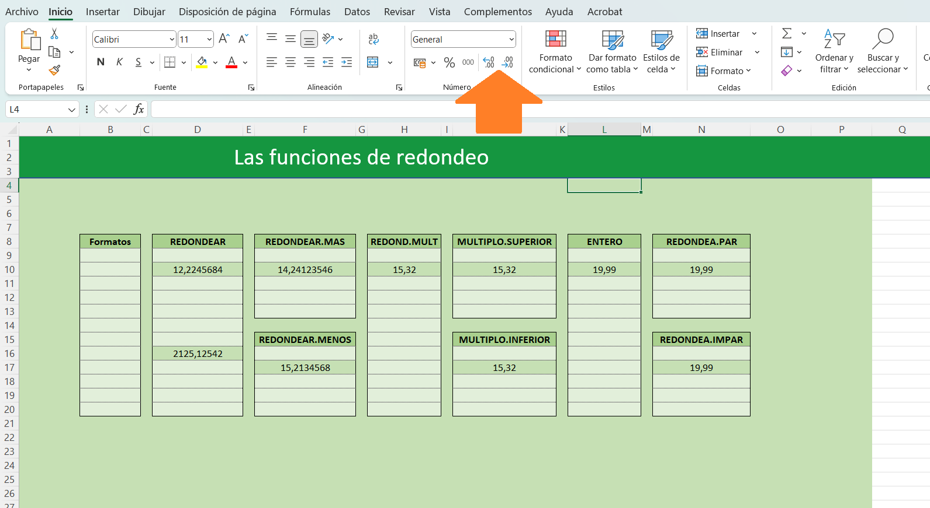
¡OJO! Esto es una imagen pegada, no.. no puedes trabajar aquí, para ello vete a "hoja 1"

Por defecto, cuando aplicas el formato "Número" en Excel, las celdas muestran un decimal. Esto es solo una forma visual de presentar los datos, no altera el valor real almacenado en la celda.
En la barra de herramientas, dentro del grupo "Número", tienes dos botones muy útiles: Aumentar decimales y Disminuir decimales. Estos botones permiten modificar la cantidad de decimales que se muestran en la celda, ajustando la precisión visual sin cambiar el número real.
Es importante tener en cuenta que, aunque cambies la cantidad de decimales visibles, las operaciones y cálculos en Excel siempre se realizan con el valor completo y real que tiene la celda, no con el número redondeado que ves en pantalla.

